META Janvier
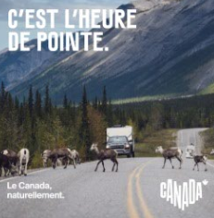
Nom de l'opération | Plateforme | Type d'asset | Format d'asset | Nom de l'asset | Type de texte | Texte | Nombre de caractères | Limite
Générique | META | Standard | 1080x1080 | 1story, 1feed, 1 instant.png | CTA | Réserver | 8 | n/a

 |  |  |  |  | Lien CTA - Balises à intégrer | https://www.opodo.fr/promo/office-tourisme/canada/
 |  |  |  |  | Titre | Découvrez le Canada, naturellement 🇨🇦 | 39 | 27

 |  |  |  |  | Texte principal | Bison Futé annonce un trafic particulièrement agité sur les routes canadiennes, sortez les appareils photos et profitez. | 120 | 125
 |  |  |  |  | Sous-Texte |  | 0 | 125


Nom de l'opération | Plateforme | Type d'asset | Format d'asset | Nom de l'asset | Type de texte | Texte | Nombre de caractères | Limite
Générique | META | Standard | 1080x1080 | 2story, 2feed, 2 instant.png | CTA | Réserver | 8 | n/a

 |  |  |  |  | Lien CTA - Balises à intégrer | https://www.opodo.fr/promo/office-tourisme/canada/
 |  |  |  |  | Titre | Découvrez le Canada, naturellement 🇨🇦 | 39 | 27

 |  |  |  |  | Texte principal | Une routine comme ça, il n'y a qu'au Canada qu'on peut se l'offrir. | 67 | 125
 |  |  |  |  | Sous-Texte |  | 0 | 125

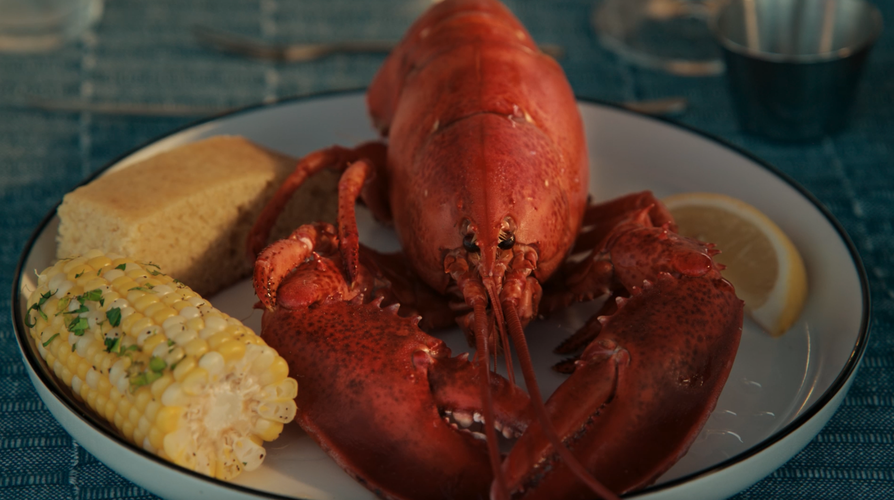
 | Plateforme | Type d'asset | Format d'asset | Nom de l'asset | Type de texte | Texte | Nombre de caractères | Limite
Lobster | META | Standard | 1080x1080 | 2story, 2feed, 2 instant.png | CTA | Réserver | 8 | n/a

 |  |  |  |  | Lien CTA - Balises à intégrer | https://www.opodo.fr/promo/office-tourisme/canada/ | https://www.opodo.fr/promo/office-tourisme/canada/ Balises à intégrer | https://www.opodo.fr/promo/office-tourisme/canada/ Balises à intégrer | https://www.opodo.fr/promo/office-tourisme/canada/ Balises à intégrer | https://www.opodo.fr/promo/office-tourisme/canada/ Balises à intégrer | https://www.opodo.fr/promo/office-tourisme/canada/ Balises à intégrer | https://www.opodo.fr/promo/office-tourisme/canada/ Balises à intégrer | https://www.opodo.fr/promo/office-tourisme/canada/ Balises à intégrer | https://www.opodo.fr/promo/office-tourisme/canada/ Balises à intégrer | https://www.opodo.fr/promo/office-tourisme/canada/ Balises à intégrer | https://www.opodo.fr/promo/office-tourisme/canada/ Balises à intégrer | https://www.opodo.fr/promo/office-tourisme/canada/ Balises à intégrer | https://www.opodo.fr/promo/office-tourisme/canada/ Balises à intégrer | https://www.opodo.fr/promo/office-tourisme/canada/ Balises à intégrer | https://www.opodo.fr/promo/office-tourisme/canada/ Balises à intégrer | https://www.opodo.fr/promo/office-tourisme/canada/ Balises à intégrer | https://www.opodo.fr/promo/office-tourisme/canada/ Balises à intégrer | https://www.opodo.fr/promo/office-tourisme/canada/ Balises à intégrer | https://www.opodo.fr/promo/office-tourisme/canada/ Balises à intégrer | https://www.opodo.fr/promo/office-tourisme/canada/ Balises à intégrer | https://www.opodo.fr/promo/office-tourisme/canada/ Balises à intégrer | https://www.opodo.fr/promo/office-tourisme/canada/ Balises à intégrer | https://www.opodo.fr/promo/office-tourisme/canada/ Balises à intégrer | https://www.opodo.fr/promo/office-tourisme/canada/ Balises à intégrer | https://www.opodo.fr/promo/office-tourisme/canada/ Balises à intégrer | https://www.opodo.fr/promo/office-tourisme/canada/ Balises à intégrer | https://www.opodo.fr/promo/office-tourisme/canada/ Balises à intégrer | https://www.opodo.fr/promo/office-tourisme/canada/ Balises à intégrer | https://www.opodo.fr/promo/office-tourisme/canada/ Balises à intégrer | https://www.opodo.fr/promo/office-tourisme/canada/ Balises à intégrer | https://www.opodo.fr/promo/office-tourisme/canada/ Balises à intégrer | https://www.opodo.fr/promo/office-tourisme/canada/ Balises à intégrer | https://www.opodo.fr/promo/office-tourisme/canada/ Balises à intégrer | https://www.opodo.fr/promo/office-tourisme/canada/ Balises à intégrer | https://www.opodo.fr/promo/office-tourisme/canada/ Balises à intégrer | https://www.opodo.fr/promo/office-tourisme/canada/ Balises à intégrer | https://www.opodo.fr/promo/office-tourisme/canada/ Balises à intégrer | https://www.opodo.fr/promo/office-tourisme/canada/ Balises à intégrer | https://www.opodo.fr/promo/office-tourisme/canada/ Balises à intégrer | https://www.opodo.fr/promo/office-tourisme/canada/ Balises à intégrer | https://www.opodo.fr/promo/office-tourisme/canada/ Balises à intégrer | https://www.opodo.fr/promo/office-tourisme/canada/ Balises à intégrer | https://www.opodo.fr/promo/office-tourisme/canada/ Balises à intégrer | https://www.opodo.fr/promo/office-tourisme/canada/ Balises à intégrer | https://www.opodo.fr/promo/office-tourisme/canada/ Balises à intégrer | https://www.opodo.fr/promo/office-tourisme/canada/ Balises à intégrer | https://www.opodo.fr/promo/office-tourisme/canada/ Balises à intégrer | https://www.opodo.fr/promo/office-tourisme/canada/ Balises à intégrer | https://www.opodo.fr/promo/office-tourisme/canada/ Balises à intégrer | https://www.opodo.fr/promo/office-tourisme/canada/ Balises à intégrer | https://www.opodo.fr/promo/office-tourisme/canada/ Balises à intégrer | https://www.opodo.fr/promo/office-tourisme/canada/ Balises à intégrer | https://www.opodo.fr/promo/office-tourisme/canada/ Balises à intégrer | https://www.opodo.fr/promo/office-tourisme/canada/ Balises à intégrer | https://www.opodo.fr/promo/office-tourisme/canada/ Balises à intégrer | https://www.opodo.fr/promo/office-tourisme/canada/ Balises à intégrer | https://www.opodo.fr/promo/office-tourisme/canada/ Balises à intégrer | https://www.opodo.fr/promo/office-tourisme/canada/ Balises à intégrer | https://www.opodo.fr/promo/office-tourisme/canada/ Balises à intégrer | https://www.opodo.fr/promo/office-tourisme/canada/ Balises à intégrer | https://www.opodo.fr/promo/office-tourisme/canada/ Balises à intégrer | https://www.opodo.fr/promo/office-tourisme/canada/ Balises à intégrer | https://www.opodo.fr/promo/office-tourisme/canada/ Balises à intégrer | https://www.opodo.fr/promo/office-tourisme/canada/ Balises à intégrer | https://www.opodo.fr/promo/office-tourisme/canada/ Balises à intégrer | https://www.opodo.fr/promo/office-tourisme/canada/ Balises à intégrer | https://www.opodo.fr/promo/office-tourisme/canada/ Balises à intégrer | https://www.opodo.fr/promo/office-tourisme/canada/ Balises à intégrer | https://www.opodo.fr/promo/office-tourisme/canada/ Balises à intégrer | https://www.opodo.fr/promo/office-tourisme/canada/ Balises à intégrer | https://www.opodo.fr/promo/office-tourisme/canada/ Balises à intégrer | https://www.opodo.fr/promo/office-tourisme/canada/ Balises à intégrer | https://www.opodo.fr/promo/office-tourisme/canada/ Balises à intégrer | https://www.opodo.fr/promo/office-tourisme/canada/ Balises à intégrer | https://www.opodo.fr/promo/office-tourisme/canada/ Balises à intégrer | https://www.opodo.fr/promo/office-tourisme/canada/ Balises à intégrer | https://www.opodo.fr/promo/office-tourisme/canada/ Balises à intégrer | https://www.opodo.fr/promo/office-tourisme/canada/ Balises à intégrer | https://www.opodo.fr/promo/office-tourisme/canada/ Balises à intégrer | https://www.opodo.fr/promo/office-tourisme/canada/ Balises à intégrer | https://www.opodo.fr/promo/office-tourisme/canada/ Balises à intégrer | https://www.opodo.fr/promo/office-tourisme/canada/ Balises à intégrer | https://www.opodo.fr/promo/office-tourisme/canada/ Balises à intégrer | https://www.opodo.fr/promo/office-tourisme/canada/ Balises à intégrer | https://www.opodo.fr/promo/office-tourisme/canada/ Balises à intégrer | https://www.opodo.fr/promo/office-tourisme/canada/ Balises à intégrer | https://www.opodo.fr/promo/office-tourisme/canada/ Balises à intégrer | https://www.opodo.fr/promo/office-tourisme/canada/ Balises à intégrer | https://www.opodo.fr/promo/office-tourisme/canada/ Balises à intégrer | https://www.opodo.fr/promo/office-tourisme/canada/ Balises à intégrer | https://www.opodo.fr/promo/office-tourisme/canada/ Balises à intégrer | https://www.opodo.fr/promo/office-tourisme/canada/ Balises à intégrer | https://www.opodo.fr/promo/office-tourisme/canada/ Balises à intégrer | https://www.opodo.fr/promo/office-tourisme/canada/ Balises à intégrer | https://www.opodo.fr/promo/office-tourisme/canada/ Balises à intégrer | https://www.opodo.fr/promo/office-tourisme/canada/ Balises à intégrer | https://www.opodo.fr/promo/office-tourisme/canada/ Balises à intégrer | https://www.opodo.fr/promo/office-tourisme/canada/ Balises à intégrer | https://www.opodo.fr/promo/office-tourisme/canada/ Balises à intégrer | https://www.opodo.fr/promo/office-tourisme/canada/ Balises à intégrer | https://www.opodo.fr/promo/office-tourisme/canada/ Balises à intégrer | https://www.opodo.fr/promo/office-tourisme/canada/ Balises à intégrer | https://www.opodo.fr/promo/office-tourisme/canada/ Balises à intégrer | https://www.opodo.fr/promo/office-tourisme/canada/ Balises à intégrer | https://www.opodo.fr/promo/office-tourisme/canada/ Balises à intégrer | https://www.opodo.fr/promo/office-tourisme/canada/ Balises à intégrer | https://www.opodo.fr/promo/office-tourisme/canada/ Balises à intégrer | https://www.opodo.fr/promo/office-tourisme/canada/ Balises à intégrer | https://www.opodo.fr/promo/office-tourisme/canada/ Balises à intégrer | https://www.opodo.fr/promo/office-tourisme/canada/ Balises à intégrer | https://www.opodo.fr/promo/office-tourisme/canada/ Balises à intégrer | https://www.opodo.fr/promo/office-tourisme/canada/ Balises à intégrer | https://www.opodo.fr/promo/office-tourisme/canada/ Balises à intégrer | https://www.opodo.fr/promo/office-tourisme/canada/ Balises à intégrer | https://www.opodo.fr/promo/office-tourisme/canada/ Balises à intégrer | https://www.opodo.fr/promo/office-tourisme/canada/ Balises à intégrer | https://www.opodo.fr/promo/office-tourisme/canada/ Balises à intégrer | https://www.opodo.fr/promo/office-tourisme/canada/ Balises à intégrer | https://www.opodo.fr/promo/office-tourisme/canada/ Balises à intégrer | https://www.opodo.fr/promo/office-tourisme/canada/ Balises à intégrer | https://www.opodo.fr/promo/office-tourisme/canada/ Balises à intégrer | https://www.opodo.fr/promo/office-tourisme/canada/ Balises à intégrer | https://www.opodo.fr/promo/office-tourisme/canada/ Balises à intégrer | https://www.opodo.fr/promo/office-tourisme/canada/ Balises à intégrer | https://www.opodo.fr/promo/office-tourisme/canada/ Balises à intégrer | https://www.opodo.fr/promo/office-tourisme/canada/ Balises à intégrer | https://www.opodo.fr/promo/office-tourisme/canada/ Balises à intégrer | https://www.opodo.fr/promo/office-tourisme/canada/ Balises à intégrer | https://www.opodo.fr/promo/office-tourisme/canada/ Balises à intégrer | https://www.opodo.fr/promo/office-tourisme/canada/ Balises à intégrer | https://www.opodo.fr/promo/office-tourisme/canada/ Balises à intégrer | https://www.opodo.fr/promo/office-tourisme/canada/ Balises à intégrer | https://www.opodo.fr/promo/office-tourisme/canada/ Balises à intégrer | https://www.opodo.fr/promo/office-tourisme/canada/ Balises à intégrer | https://www.opodo.fr/promo/office-tourisme/canada/ Balises à intégrer | https://www.opodo.fr/promo/office-tourisme/canada/ Balises à intégrer | https://www.opodo.fr/promo/office-tourisme/canada/ Balises à intégrer | https://www.opodo.fr/promo/office-tourisme/canada/ Balises à intégrer | https://www.opodo.fr/promo/office-tourisme/canada/ Balises à intégrer | https://www.opodo.fr/promo/office-tourisme/canada/ Balises à intégrer | https://www.opodo.fr/promo/office-tourisme/canada/ Balises à intégrer | https://www.opodo.fr/promo/office-tourisme/canada/ Balises à intégrer | https://www.opodo.fr/promo/office-tourisme/canada/ Balises à intégrer | https://www.opodo.fr/promo/office-tourisme/canada/ Balises à intégrer | https://www.opodo.fr/promo/office-tourisme/canada/ Balises à intégrer | https://www.opodo.fr/promo/office-tourisme/canada/ Balises à intégrer | https://www.opodo.fr/promo/office-tourisme/canada/ Balises à intégrer | https://www.opodo.fr/promo/office-tourisme/canada/ Balises à intégrer | https://www.opodo.fr/promo/office-tourisme/canada/ Balises à intégrer | https://www.opodo.fr/promo/office-tourisme/canada/ Balises à intégrer | https://www.opodo.fr/promo/office-tourisme/canada/ Balises à intégrer | https://www.opodo.fr/promo/office-tourisme/canada/ Balises à intégrer | https://www.opodo.fr/promo/office-tourisme/canada/ Balises à intégrer | https://www.opodo.fr/promo/office-tourisme/canada/ Balises à intégrer | https://www.opodo.fr/promo/office-tourisme/canada/ Balises à intégrer | https://www.opodo.fr/promo/office-tourisme/canada/ Balises à intégrer | https://www.opodo.fr/promo/office-tourisme/canada/ Balises à intégrer | https://www.opodo.fr/promo/office-tourisme/canada/ Balises à intégrer | https://www.opodo.fr/promo/office-tourisme/canada/ Balises à intégrer | https://www.opodo.fr/promo/office-tourisme/canada/ Balises à intégrer | https://www.opodo.fr/promo/office-tourisme/canada/ Balises à intégrer | https://www.opodo.fr/promo/office-tourisme/canada/ Balises à intégrer | https://www.opodo.fr/promo/office-tourisme/canada/ Balises à intégrer | https://www.opodo.fr/promo/office-tourisme/canada/ Balises à intégrer | https://www.opodo.fr/promo/office-tourisme/canada/ Balises à intégrer | https://www.opodo.fr/promo/office-tourisme/canada/ Balises à intégrer | https://www.opodo.fr/promo/office-tourisme/canada/ Balises à intégrer | https://www.opodo.fr/promo/office-tourisme/canada/ Balises à intégrer | https://www.opodo.fr/promo/office-tourisme/canada/ Balises à intégrer | https://www.opodo.fr/promo/office-tourisme/canada/ Balises à intégrer | https://www.opodo.fr/promo/office-tourisme/canada/ Balises à intégrer | https://www.opodo.fr/promo/office-tourisme/canada/ Balises à intégrer | https://www.opodo.fr/promo/office-tourisme/canada/ Balises à intégrer | https://www.opodo.fr/promo/office-tourisme/canada/ Balises à intégrer | https://www.opodo.fr/promo/office-tourisme/canada/ Balises à intégrer | https://www.opodo.fr/promo/office-tourisme/canada/ Balises à intégrer | https://www.opodo.fr/promo/office-tourisme/canada/ Balises à intégrer | https://www.opodo.fr/promo/office-tourisme/canada/ Balises à intégrer | https://www.opodo.fr/promo/office-tourisme/canada/ Balises à intégrer | https://www.opodo.fr/promo/office-tourisme/canada/ Balises à intégrer | https://www.opodo.fr/promo/office-tourisme/canada/ Balises à intégrer | https://www.opodo.fr/promo/office-tourisme/canada/ Balises à intégrer | https://www.opodo.fr/promo/office-tourisme/canada/ Balises à intégrer | https://www.opodo.fr/promo/office-tourisme/canada/ Balises à intégrer | https://www.opodo.fr/promo/office-tourisme/canada/ Balises à intégrer | https://www.opodo.fr/promo/office-tourisme/canada/ Balises à intégrer | https://www.opodo.fr/promo/office-tourisme/canada/ Balises à intégrer | https://www.opodo.fr/promo/office-tourisme/canada/ Balises à intégrer | https://www.opodo.fr/promo/office-tourisme/canada/ Balises à intégrer | https://www.opodo.fr/promo/office-tourisme/canada/ Balises à intégrer | https://www.opodo.fr/promo/office-tourisme/canada/ Balises à intégrer | https://www.opodo.fr/promo/office-tourisme/canada/ Balises à intégrer | https://www.opodo.fr/promo/office-tourisme/canada/ Balises à intégrer | https://www.opodo.fr/promo/office-tourisme/canada/ Balises à intégrer | https://www.opodo.fr/promo/office-tourisme/canada/ Balises à intégrer | https://www.opodo.fr/promo/office-tourisme/canada/ Balises à intégrer | https://www.opodo.fr/promo/office-tourisme/canada/ Balises à intégrer | https://www.opodo.fr/promo/office-tourisme/canada/ Balises à intégrer | https://www.opodo.fr/promo/office-tourisme/canada/ Balises à intégrer | https://www.opodo.fr/promo/office-tourisme/canada/ Balises à intégrer | https://www.opodo.fr/promo/office-tourisme/canada/ Balises à intégrer | https://www.opodo.fr/promo/office-tourisme/canada/ Balises à intégrer | https://www.opodo.fr/promo/office-tourisme/canada/ Balises à intégrer | https://www.opodo.fr/promo/office-tourisme/canada/ Balises à intégrer | https://www.opodo.fr/promo/office-tourisme/canada/ Balises à intégrer | https://www.opodo.fr/promo/office-tourisme/canada/ Balises à intégrer | https://www.opodo.fr/promo/office-tourisme/canada/ Balises à intégrer | https://www.opodo.fr/promo/office-tourisme/canada/ Balises à intégrer | https://www.opodo.fr/promo/office-tourisme/canada/ Balises à intégrer | https://www.opodo.fr/promo/office-tourisme/canada/ Balises à intégrer | https://www.opodo.fr/promo/office-tourisme/canada/ Balises à intégrer | https://www.opodo.fr/promo/office-tourisme/canada/ Balises à intégrer | https://www.opodo.fr/promo/office-tourisme/canada/ Balises à intégrer | https://www.opodo.fr/promo/office-tourisme/canada/ Balises à intégrer | https://www.opodo.fr/promo/office-tourisme/canada/ Balises à intégrer | https://www.opodo.fr/promo/office-tourisme/canada/ Balises à intégrer | https://www.opodo.fr/promo/office-tourisme/canada/ Balises à intégrer | https://www.opodo.fr/promo/office-tourisme/canada/ Balises à intégrer | https://www.opodo.fr/promo/office-tourisme/canada/ Balises à intégrer | https://www.opodo.fr/promo/office-tourisme/canada/ Balises à intégrer | https://www.opodo.fr/promo/office-tourisme/canada/ Balises à intégrer | https://www.opodo.fr/promo/office-tourisme/canada/ Balises à intégrer | https://www.opodo.fr/promo/office-tourisme/canada/ Balises à intégrer | https://www.opodo.fr/promo/office-tourisme/canada/ Balises à intégrer | https://www.opodo.fr/promo/office-tourisme/canada/ Balises à intégrer | https://www.opodo.fr/promo/office-tourisme/canada/ Balises à intégrer | https://www.opodo.fr/promo/office-tourisme/canada/ Balises à intégrer | https://www.opodo.fr/promo/office-tourisme/canada/ Balises à intégrer | https://www.opodo.fr/promo/office-tourisme/canada/ Balises à intégrer | https://www.opodo.fr/promo/office-tourisme/canada/ Balises à intégrer | https://www.opodo.fr/promo/office-tourisme/canada/ Balises à intégrer | https://www.opodo.fr/promo/office-tourisme/canada/ Balises à intégrer | https://www.opodo.fr/promo/office-tourisme/canada/ Balises à intégrer | https://www.opodo.fr/promo/office-tourisme/canada/ Balises à intégrer | https://www.opodo.fr/promo/office-tourisme/canada/ Balises à intégrer | https://www.opodo.fr/promo/office-tourisme/canada/ Balises à intégrer | https://www.opodo.fr/promo/office-tourisme/canada/ Balises à intégrer | https://www.opodo.fr/promo/office-tourisme/canada/ Balises à intégrer | https://www.opodo.fr/promo/office-tourisme/canada/ Balises à intégrer | https://www.opodo.fr/promo/office-tourisme/canada/ Balises à intégrer | https://www.opodo.fr/promo/office-tourisme/canada/ Balises à intégrer | https://www.opodo.fr/promo/office-tourisme/canada/ Balises à intégrer | https://www.opodo.fr/promo/office-tourisme/canada/ Balises à intégrer | https://www.opodo.fr/promo/office-tourisme/canada/ Balises à intégrer | https://www.opodo.fr/promo/office-tourisme/canada/ Balises à intégrer | https://www.opodo.fr/promo/office-tourisme/canada/ Balises à intégrer | https://www.opodo.fr/promo/office-tourisme/canada/ Balises à intégrer | https://www.opodo.fr/promo/office-tourisme/canada/ Balises à intégrer | https://www.opodo.fr/promo/office-tourisme/canada/ Balises à intégrer | https://www.opodo.fr/promo/office-tourisme/canada/ Balises à intégrer
 |  |  |  |  | Titre | Découvrez le Canada, naturellement 🇨🇦 | 39 | 27

 |  |  |  |  | Texte principal | Une pince pour casser une pince, c'est cocasse non ? C'est surtout délicieux, et à déguster sur la côte Est du Canada. | 118 | 125
 |  |  |  |  | Sous-Texte |  | 0 | 125

META Février

Nom de l'opération | Plateforme | Type d'asset | Format d'asset | Nom de l'asset | Type de texte | Texte | Nombre de caractères | Limite
Générique | META | Standard | 1080x1080 | 1story, 1feed, 1 instant.png | CTA | Réserver | 8 | n/a

 |  |  |  |  | Titre | Découvrez le Canada, naturellement 🇨🇦 | 0 | 27

 |  |  |  |  | Texte principal | Ça change du métro, n'est-ce pas ? Au Canada, il y a des aquabus ou des bateaux taxis, à vous de choisir. | 105 | 125
 |  |  |  |  | Sous-Texte |  | 0 | 125


Nom de l'opération | Plateforme | Type d'asset | Format d'asset | Nom de l'asset | Type de texte | Texte | Nombre de caractères | Limite
Générique | META | Standard | 1080x1080 | 2story, 2feed, 2 instant.png | CTA | Réserver | 8 | n/a

 |  |  |  |  | Titre | Découvrez le Canada, naturellement 🇨🇦 | 39 | 27

 |  |  |  |  | Texte principal | On n'a pas trouvé meilleure excuse. Rien de plus naturel au Canada. | 0 | 125
 |  |  |  |  | Sous-Texte |  | 0 | 125


Nom de l'opération | Plateforme | Type d'asset | Format d'asset | Nom de l'asset | Type de texte | Texte | Nombre de caractères | Limite
Whale | META | Standard | 1080x1080 | 1story, 1feed, 1 instant.png | CTA | Réserver | 8 | n/a

 |  |  |  |  | Titre | Découvrez le Canada, naturellement 🇨🇦 | 39 | 27

 |  |  |  |  | Texte principal | Parce que l'exceptionnel n'est pas nécessairement rare pour être unique, le Canada est là pour vous l'offrir. | 109 | 125
 |  |  |  |  | Sous-Texte |  | 0 | 125

META Mars

Nom de l'opération | Plateforme | Type d'asset | Format d'asset | Nom de l'asset | Type de texte | Texte | Nombre de caractères | Limite
Générique | META | Standard | 1080x1080 | 1story, 1feed, 1 instant.png | CTA | Réserver | 8 | n/a

 |  |  |  |  | Titre | Découvrez le Canada, naturellement 🇨🇦 | 39 | 27

 |  |  |  |  | Texte principal | Au Canada, les paysages invitent à la reconnexion avec la nature. | 65 | 125
 |  |  |  |  | Sous-Texte |  | 0 | 125


Nom de l'opération | Plateforme | Type d'asset | Format d'asset | Nom de l'asset | Type de texte | Texte | Nombre de caractères | Limite
Générique | META | Standard | 1080x1080 | 2story, 2feed, 2 instant.png | CTA | Réserver | 8 | n/a

 |  |  |  |  | Titre | Découvrez le Canada, naturellement 🇨🇦 | 39 | 27

 |  |  |  |  | Texte principal | À vivre tous les jours, à toute heure, mais toujours comme une première fois, c'est ça la beauté du Canada. | 107 | 125
 |  |  |  |  | Sous-Texte |  | 0 | 125

 | Plateforme | Type d'asset | Format d'asset | Nom de l'asset | Type de texte | Texte | Nombre de caractères | Limite
Lobster | META | Standard | 1080x1080 | 2story, 2feed, 2 instant.png | CTA | Réserver | 8 | n/a

 |  |  |  |  | Titre | Découvrez le Canada, naturellement 🇨🇦 | 39 | 27

 |  |  |  |  | Texte principal | Une pince pour casser une pince, c'est cocasse non ? C'est surtout délicieux, et à déguster sur la côte Est du Canada. | 118 | 125
 |  |  |  |  | Sous-Texte |  | 0 | 125

META Avril

Nom de l'opération | Plateforme | Type d'asset | Format d'asset | Nom de l'asset | Type de texte | Texte | Nombre de caractères | Limite
Générique | META | Standard | 1080x1080 | 1story, 1feed, 1 instant.png | CTA | Réserver | 8 | n/a

 |  |  |  |  | Titre | Découvrez le Canada, naturellement 🇨🇦 | 39 | 27

 |  |  |  |  | Texte principal | Découvrez toute la richesse des couleurs canadiennes. | 53 | 125
 |  |  |  |  | Sous-Texte |  | 0 | 125


Nom de l'opération | Plateforme | Type d'asset | Format d'asset | Nom de l'asset | Type de texte | Texte | Nombre de caractères | Limite
Générique | META | Standard | 1080x1080 | 2story, 2feed, 2 instant.png | CTA | Réserver | 8 | n/a

 |  |  |  |  | Titre | Découvrez le Canada, naturellement 🇨🇦 | 39 | 27

 |  |  |  |  | Texte principal | Un pays à l'image de ses habitants : ouvert, cosmopolite, unique. | 65 | 125
 |  |  |  |  | Sous-Texte |  | 0 | 125

Nom de l'opération | Plateforme | Type d'asset | Format d'asset | Nom de l'asset | Type de texte | Texte | Nombre de caractères | Limite
Whale | META | Standard | 1080x1080 | 1story, 1feed, 1 instant.png | CTA | Réserver | 8 | n/a

 |  |  |  |  | Titre | Découvrez le Canada, naturellement 🇨🇦 | 39 | 27

 |  |  |  |  | Texte principal | Parce que l'exceptionnel n'est pas nécessairement rare pour être unique, le Canada est là pour vous l'offrir. | 109 | 125
 |  |  |  |  | Sous-Texte |  | 0 | 125

META Mai

Nom de l'opération | Plateforme | Type d'asset | Format d'asset | Nom de l'asset | Type de texte | Texte | Nombre de caractères | Limite
Générique | META | Standard | 1080x1080 | 1story, 1feed, 1 instant.png | CTA | Réserver | 8 | n/a

 |  |  |  |  | Titre | Découvrez le Canada, naturellement 🇨🇦 | 39 | 27

 |  |  |  |  | Texte principal | Laissez-vous guider par la beauté des paysages canadiens. | 57 | 125
 |  |  |  |  | Sous-Texte |  | 0 | 125


Nom de l'opération | Plateforme | Type d'asset | Format d'asset | Nom de l'asset | Type de texte | Texte | Nombre de caractères | Limite
Générique | META | Standard | 1080x1080 | 2story, 2feed, 2 instant.png | CTA | Réserver | 8 | n/a

 |  |  |  |  | Titre | Découvrez le Canada, naturellement 🇨🇦 | 39 | 27

 |  |  |  |  | Texte principal | Préparez-vous et profitez des spectacles naturels que le Canada a à vous offrir. | 80 | 125
 |  |  |  |  | Sous-Texte |  | 0 | 125

 | Plateforme | Type d'asset | Format d'asset | Nom de l'asset | Type de texte | Texte | Nombre de caractères | Limite
Lobster | META | Standard | 1080x1080 | 2story, 2feed, 2 instant.png | CTA | Réserver | 8 | n/a

 |  |  |  |  | Titre | Découvrez le Canada, naturellement 🇨🇦 | 39 | 27

 |  |  |  |  | Texte principal | Une pince pour casser une pince, c'est cocasse non ? C'est surtout délicieux, et à déguster sur la côte Est du Canada. | 118 | 125
 |  |  |  |  | Sous-Texte |  | 0 | 125

META Juin

Nom de l'opération | Plateforme | Type d'asset | Format d'asset | Nom de l'asset | Type de texte | Texte | Nombre de caractères | Limite
Générique | META | Standard | 1080x1080 | 1story, 1feed, 1 instant.png | CTA | Réserver | 8 | n/a

 |  |  |  |  | Titre | Découvrez le Canada, naturellement 🇨🇦 | 39 | 27

 |  |  |  |  | Texte principal | Tout va bien, vous n'avez plus que 2 millions d'autres lacs à découvrir au Canada. | 82 | 125
 |  |  |  |  | Sous-Texte |  | 0 | 125


Nom de l'opération | Plateforme | Type d'asset | Format d'asset | Nom de l'asset | Type de texte | Texte | Nombre de caractères | Limite
Générique | META | Standard | 1080x1080 | 2story, 2feed, 2 instant.png | CTA | Réserver | 8 | n/a

 |  |  |  |  | Titre | Découvrez le Canada, naturellement 🇨🇦 | 39 | 27

 |  |  |  |  | Texte principal | Soyez prêts à rencontrer nos animaux icôniques en chemin, cerfs, ours … | 71 | 125
 |  |  |  |  | Sous-Texte |  | 0 | 125

Nom de l'opération | Plateforme | Type d'asset | Format d'asset | Nom de l'asset | Type de texte | Texte | Nombre de caractères | Limite
Whale | META | Standard | 1080x1080 | 1story, 1feed, 1 instant.png | CTA | Réserver | 8 | n/a

 |  |  |  |  | Titre | Découvrez le Canada, naturellement 🇨🇦 | 39 | 27

 |  |  |  |  | Texte principal | Parce que l'exceptionnel n'est pas nécessairement rare pour être unique, le Canada est là pour vous l'offrir. | 109 | 125
 |  |  |  |  | Sous-Texte |  | 0 | 125

SEARCH
Annonce Google Search |  |  |  | Nom de l'entreprise : DESTINATION CANADA
 |  |  |  | Numéro de téléphone :
Type de texte | Texte | Nombre de caractères | Limite | Fournir le logo de votre entreprise/marque
Titre | Votre futur séjour au Canada | 28 | 30 | L'ajout d'images (format carré) positionnées à droite des liens annexes. (Il est nécessaire d'avoir une image simple et non chargée, sans écriture).
Titre | Le Canada, naturellement | 24 | 30
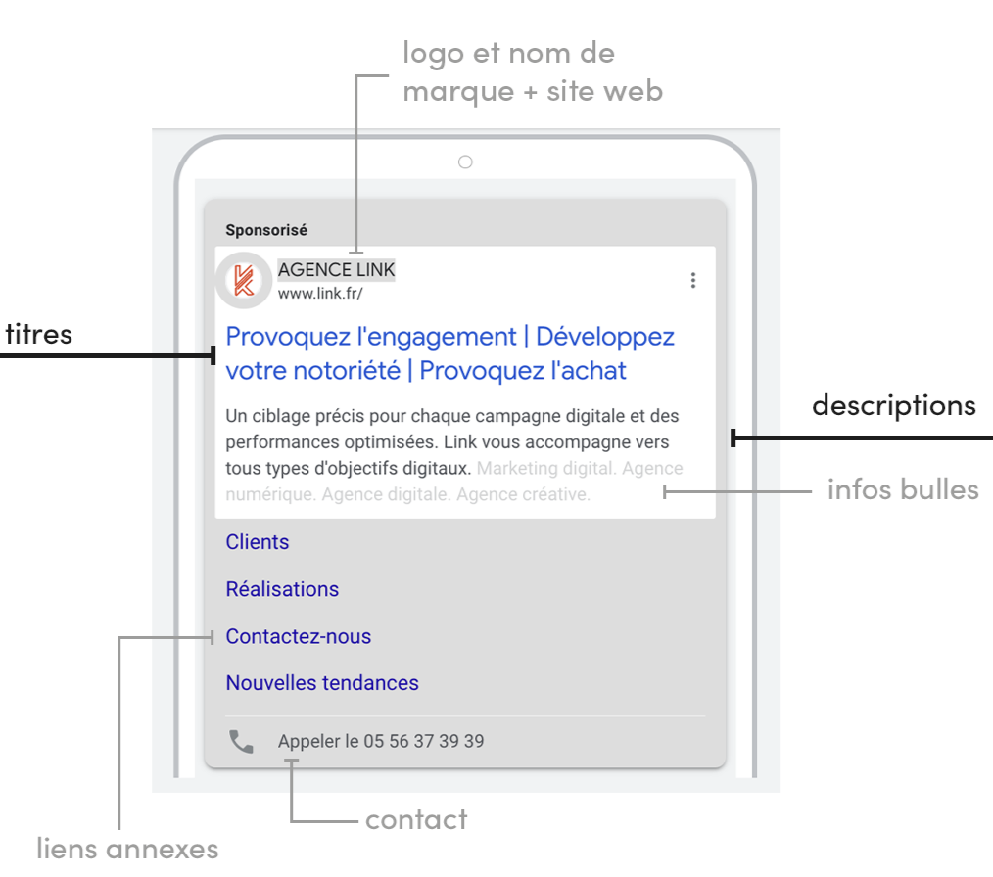
Titre | Le Canada tout naturellement | 28 | 30
Titre | Le Canada naturellement votre | 29 | 30
Titre | Le Canada vous tend les bras | 28 | 30
Titre | Nature et faune sauvage | 24 | 30
Titre | Canada, terre d'aventures | 25 | 30
Titre | Vos aventures au Canada | 23 | 30
Titre | Multiactivités au Canada | 24 | 30
Les titres et les descriptions sont affichés de manière aléatoire en fonction de la requête du client.
Il est possible d'épingler 1 titre et 1 description pour rester affiché en première position.
Titre (épinglé) | Le Canada, naturellement | 24 | 30
Titre | Envolez-vous pour le Canada | 27 | 30
Titre | Découvrez le Canada | 19 | 30
Les infos bulles sont des accroches. Elles permettent d'afficher du texte supplémentaire sur certains aspects populaires ou uniques de votre entreprise dans votre annonce. Vous pouvez ainsi mettre en avant des offres promotionnelles comme "livraison gratuite" ou "service client 24h/24, 7j/7".
Titre | Voyagez au Canada | 17 | 30
Titre | Visitez le Canada | 18 | 30
Titre | Bookez votre vol aujourd'hui | 28 | 30
Description | Nature grandiose, aventures humaines et accueil chaleureux | 58 | 90
Description | Immersion au cœur de la nature canadienne : canoë, randonnée, slow travel | 73 | 90
Description | Nature grandiose, richesse culturelle et un accueil d'une chaleur inégalable | 77 | 90
Description | De la côte Est à la côte Ouest canadienne : profitez du spectacle, naturellement | 80 | 90
Infos bulles | Le Canada, naturellement | 24 | 25
Infos bulles | Aventures authentiques | 22 | 25
et descriptions des liens annexes
Infos bulles | Visites accessibles | 19 | 25
Infos bulles | Rencontres mémorables | 21 | 25
Les liens annexes ajoutent à votre annonce des liens hypertextes supplémentaires qui redirigent les utilisateurs vers des pages spécifiques de votre site Web.
Ces liens sont situés en dessous des descriptions et infos bulles.
Infos bulles | Culture cosmopolite | 20 | 25
Infos bulles | Cuisine gourmande | 17 | 25
Infos bulles | Voyage en train | 15 | 25
Infos bulles | Découvertes inoubliables | 24 | 25
Infos bulles | Balades en pleine nature | 24 | 25
Infos bulles | Destination inclusive | 22 | 25
Infos bulles | Aventures au printemps | 22 | 25
Les liens annexes doivent s'accompagner d'une description. Il s'agit d'informations supplémentaires positionnées sous les liens annexes. Cela permet aux internautes de savoir à quoi s'attendre s'ils cliquent dessus.
Les liens annexes correspondent à des rubriques de votre site.
Infos bulles | Cultures autochtones | 20 | 25
Infos bulles | Aventures cet automne | 21 | 25
Infos bulles | Festivités pour tous | 20 | 25
Infos bulles | Observation des animaux | 23 | 25
Infos bulles | Le Canada d'Est en Ouest | 24 | 25
Infos bulles | Expériences inspirantes | 24 | 25
Infos bulles | Vols directs depuis la France | 29 | 25
Infos bulles | Itinérances inoubliables | 24 | 25
Infos bulles | Destination authentique | 23 | 25
Lien annexe 1 (url) | https://www.opodo.fr/promo/office-tourisme/canada/
Titre | Choisissez vos activités | 24 | 25
Description |  | 0 | 35
Description |  | 0 | 35
Lien annexe 2 (url) | https://www.opodo.fr/promo/office-tourisme/canada/
Titre | Que faire au Canada ? | 21 | 25
Description |  | 0 | 35
Description |  | 0 | 35
Lien annexe 3 (url) | https://www.opodo.fr/promo/office-tourisme/canada/
Titre | Réservez votre voyage | 21 | 25
Description |  | 0 | 35
Description |  | 0 | 35
Lien annexe 4 (url) | https://www.opodo.fr/promo/office-tourisme/canada/
Titre | Venir au Canada | 15 | 25
Description |  | 0 | 35
Description |  | 0 | 35
Lien annexe 5 (url) | https://www.opodo.fr/promo/office-tourisme/canada/
Titre | Planifiez votre voyage | 22 | 25
Description |  | 0 | 35
Description |  | 0 | 35
Lien annexe 6 (url) | https://www.opodo.fr/promo/office-tourisme/canada/
Titre | Découvrez les offres | 20 | 25
Description |  | 0 | 35
Description |  | 0 | 35

URL de destination : | https://www.opodo.fr/promo/office-tourisme/canada/

1 annonce = 1 sujet de communication

